关系图
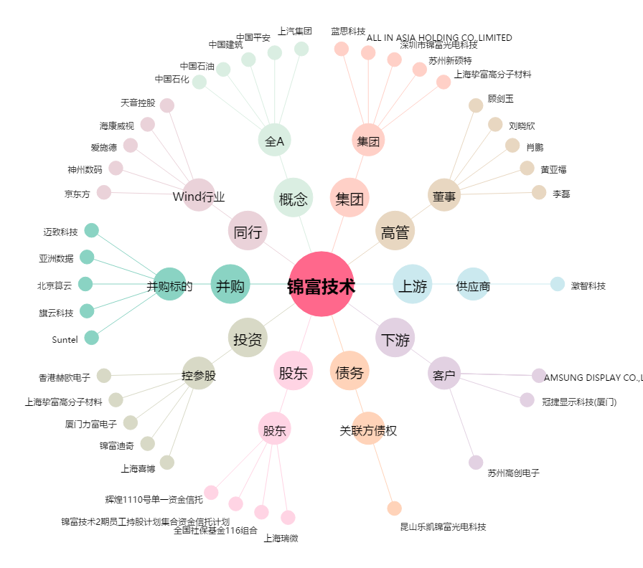
锦富技术[300128.SZ] - 关系概览图

